공사완료 보고서
공사 완료 보고서
업 체 명 | 주 식 회 사 동 운 |  | 공사일자 | 2025.02.12
공 사 명 | [화학PR94261344] 사택 104-403 세대내 고장 보일러 교체 |  | 제출일자 | 2025.02.24
작업사진 | 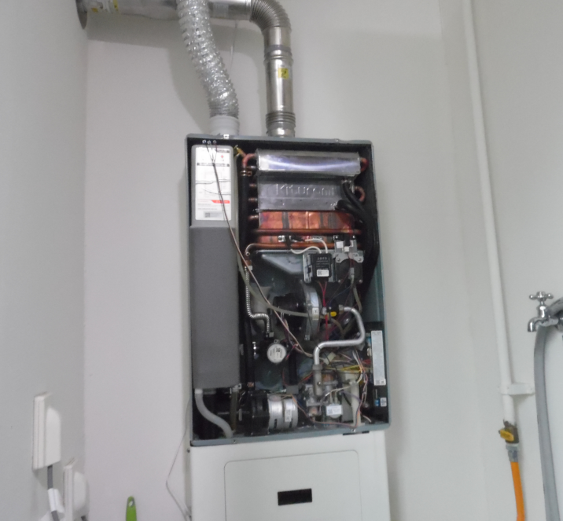 | 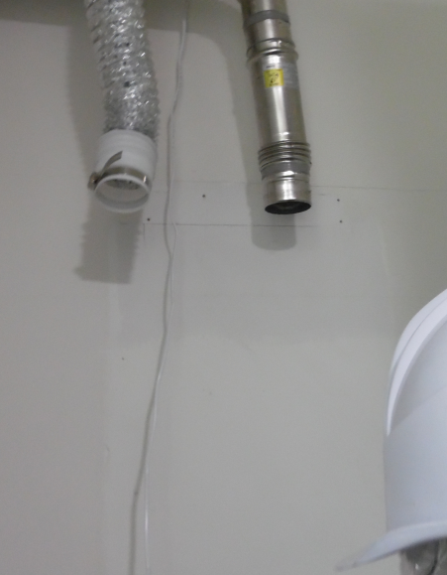 |  | 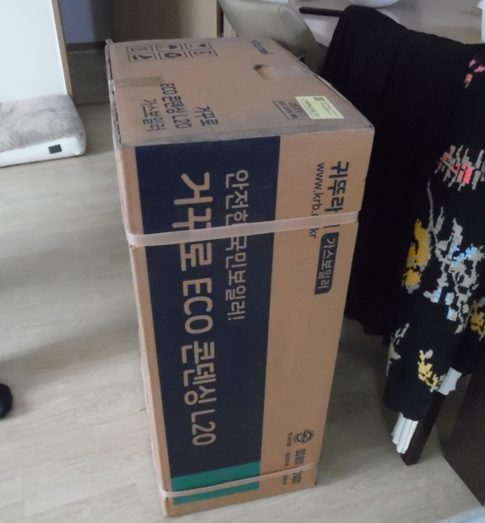

내 용 | 기존 보일러 교체 전 | 기존 보일러 철거 완료 |  | 신규 보일러
작업사진 | 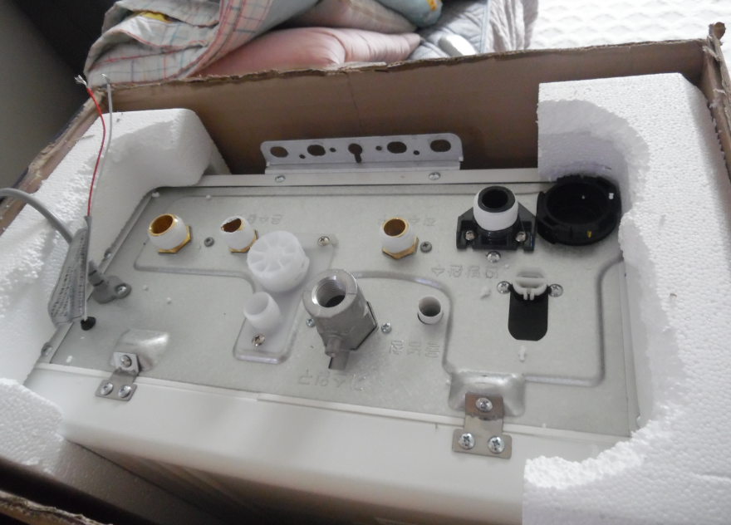 | 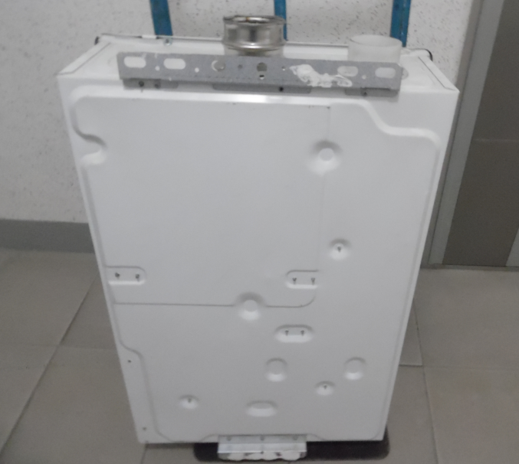 |  | 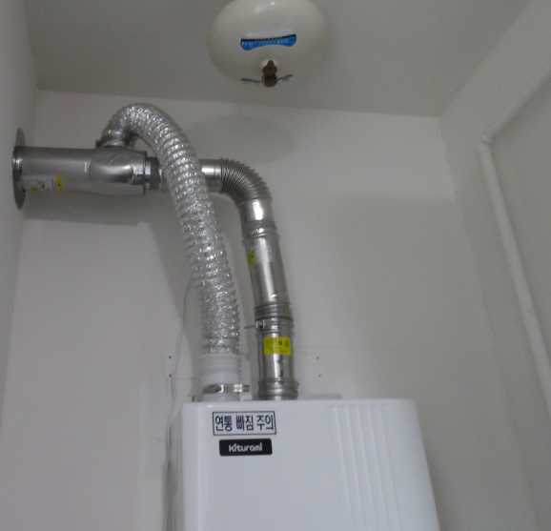

내 용 | 신규 보일러 | 신규 보일러 |  | 신규 보일러 설치 완료
작업사진 | 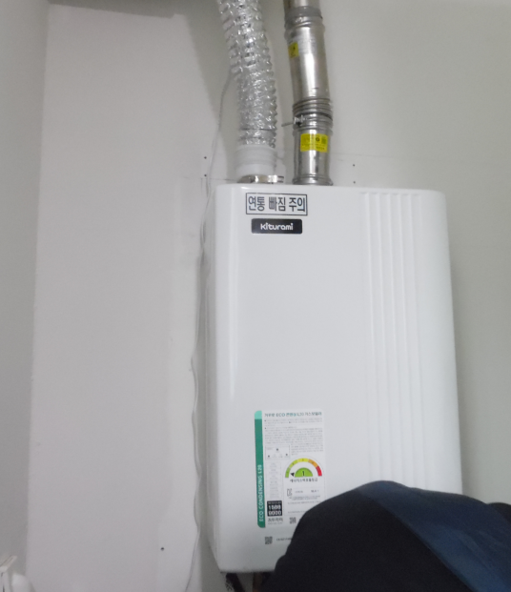

내 용 | 신규 보일러 설치 완료

